株式会社 源
T-Messe2023 富山县工业技术制造产品综合展览会
【便当预订申请书】

请填写公司名称/机构名称、联系方式、预订数量，并通过电子邮件发送到事务局（t.tradefair@tonio.or.jp）。
提交期限：9月29日(周五）
便当公司：株式会社 源
10/26 (周四）
 | 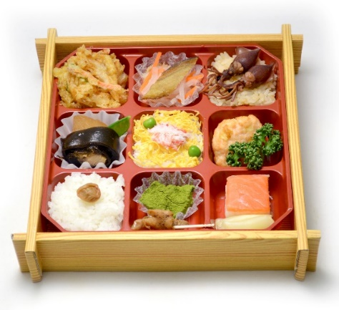 “富山湾”含塑料瓶装茶（500ml）1,200日元(含税）
 |  |  | 白虾炸什锦 | 炸幻鱼； 醋渍白萝卜、胡萝卜和干香菇 | 用日式高汤煮的米饭、 炖煮萤火鱿
 |  |  | 鰤鱼萝卜 | 红雪蟹散寿司 | 鱿鱼烧麦 欧芹
 |  |  | 白饭、南高梅 | 炖日本凤螺 蕨饼 | 鳟鱼寿司、甜醋姜片

 |  |  | (部分菜品中含有虾、蟹、蛋、小麦、大豆、猪肉、鸡肉、鱿鱼、鲑鱼、鲭鱼、苹果、芝麻）

10/27 (周五）
 | 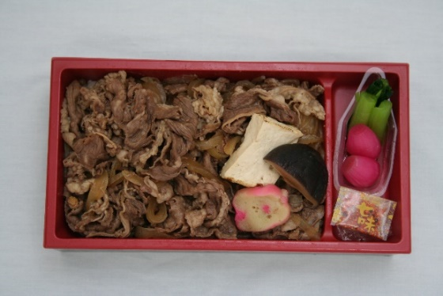 “牛肉寿喜烧”含塑料瓶装茶(500ml) 1,000日元(含税）

 |  |  | 牛肉寿喜烧、烤豆腐、香菇、麸 |  | 小松菜 甜醋藠头

 |  |  | (部分菜品中含有小麦、大豆、牛肉、鲭鱼、苹果、芝麻）

10/28 (周六）
 | 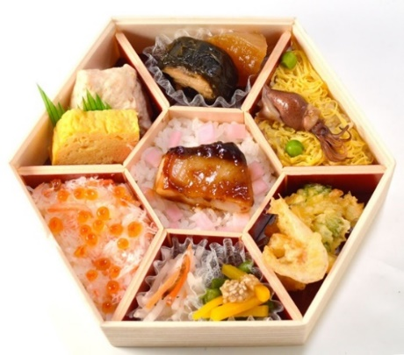 “有矶海”含塑料瓶装茶（500ml）1,250日元(含税）
 |  |  | 虾真薯、 厚玉子烧 | 炖萝卜、 鰤鱼海带卷 | 炖煮萤火鱿、锦丝蛋丝、豌豆、寿司饭

 |  |  | 醋渍蟹肉、 酱油渍鲑鱼子、 用日式高汤煮的米饭 | 照烧鰤鱼、 醋渍红芜菁、白饭 | 白虾炸什锦

 |  |  |  | 醋拌红白萝卜丝、四季豆拌南瓜

 |  |  | (部分菜品中含有虾、蟹、蛋、小麦、大豆、鲑鱼子、鱿鱼、鲑鱼、鲭鱼、山药、苹果、芝麻）

公司/机构名称 |  | 假名注音 | 负责人姓名 | 假名注音

电子邮箱地址 |  | ＠ | 手机 ※当天可以联系到 | - -
 |  |  |  | (备用) - -

 |  |  | 单价 | 预订数量 | 金额
10/26(周四） |  | “富山湾”含瓶装茶（500ml） | ＠1,200 |  | ¥0
10/27(周五） |  | “牛肉寿喜烧”含塑料瓶装茶(500ml) | ＠1,000 |  | ¥0
10/28(周六） |  | “有矶海”含塑料瓶装茶（500ml） | ＠1,250 |  | ¥0
 |  |  | 合 计 | 個 | ¥0
 |  |  |  |  | (含税）

